Výsledky
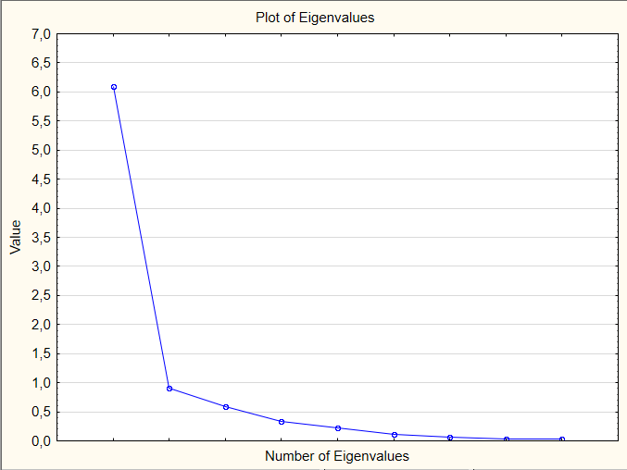
 |  | After del
 | p1 | 0.879907
 | p2 | 0.870817
 | p3 | 0.893507
 | p4 | 0.876609
 | p5 | 0.873220
 | p6 | 0.881512
 | p7 | 0.878477
 | p8 | 0.879552
 | p9 | 0.875177
 | p10 | 0.876181
 | p11 | 0.878993
 | p12 | 0.874105
 | p13 | 0.873519
 | p14 | 0.880153
 | p15 | 0.876185
 | p16 | 0.884855
 | p17 | 0.877980
 | p18 | 0.879535
 | p19 | 0.878199
 | p20 | 0.884206

Cronbach alpha: ,884148
Split-half reliability: ,904586

